Sheet2
返回首页

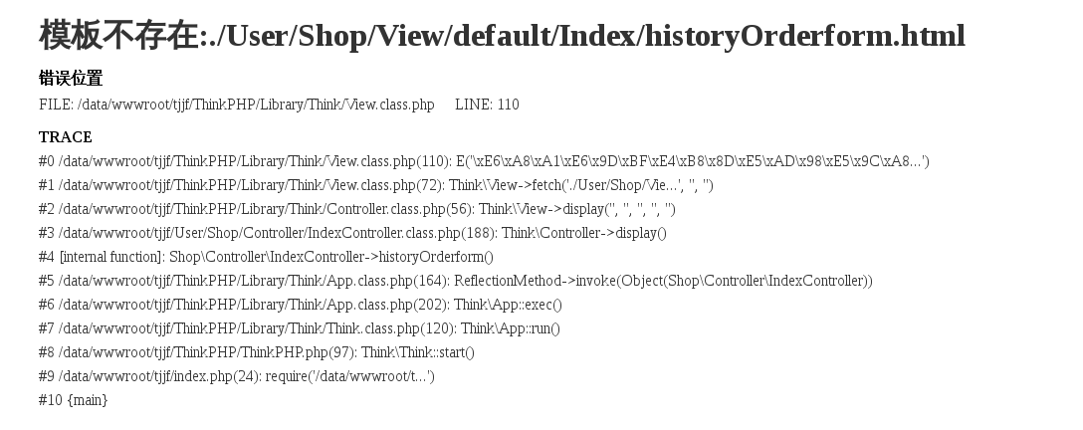

 | 123

